Лист 1
Прайс-лист
МИР ПРЯЖИ

В валюте: руб. (курс 1).
Цены указаны на 07.08.2020

№ | Номенклатура/ Характеристика номенклатуры | Описание | Изображение | Артикул | Цена | Ед. | Остаток | Ссылка на сайт
 | Декоративные элементы "Glorex" 63805420 'Бабочки', желтый, 20*15 мм, упак.9 шт. | Декоративные элементы "Glorex" 63805420 'Бабочки', желтый, 20*15 мм, упак.9 шт. | 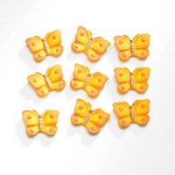 | 7705419 | 59.68 |  |  | Изображение
 | Декоративные элементы "Glorex" 63805420 'Бабочки', желтый, 20*15 мм, упак.9 шт. |  |  |  | 59.68 | упак | 17 | Изображение
 | Декоративные элементы "Glorex" 63805420 'Бабочки', оранжевый, 20*15 мм, упак.9 шт. | Декоративные элементы "Glorex" 63805420 'Бабочки', оранжевый, 20*15 мм, упак.9 шт. | 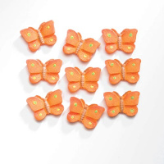 | 7705420 | 59.68 |  |  | Изображение
 | Декоративные элементы "Glorex" 63805420 'Бабочки', оранжевый, 20*15 мм, упак.9 шт. |  |  |  | 59.68 | упак | 19 | Изображение

